상품제안서
키친아트 라팔 뉴 라면 포트 1.0L | 상품코드: S13060

 |  |  |  |  |  |  | 02-713-8555 | www.synergygift.co.kr
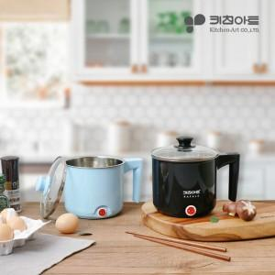 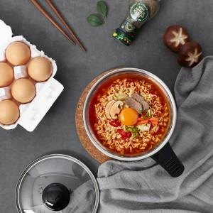 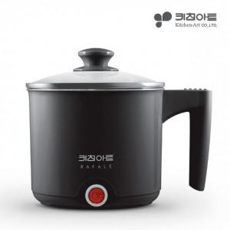

【상세/제작정보】

【인쇄/포장옵션】 | 실크, 레이저 / 포장지포장

【공급단가】 | 수량 | 50~ | 100~ | 500~ | 1,000~ | 2,000~
*VAT별도 | 단가 | 8,640원 | 8,320원 | 8,000원 | 7,680원 | 7,480원

【상품 URL】 | https://www.synergygift.co.kr:443/src/goods_detail.php?gdno=19381

